Estadisticas Dengue
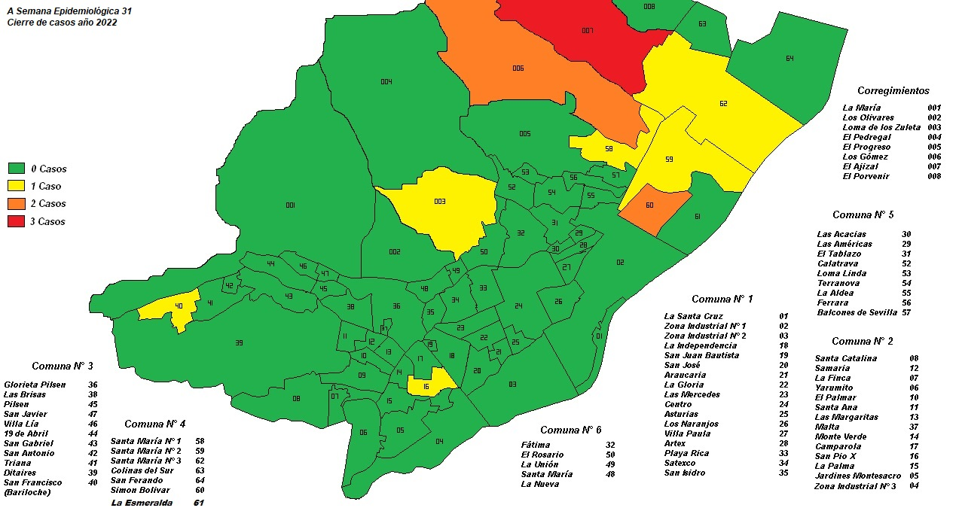
 |  | Estadísticas Dengue, Municipio de Itagüí. Año 2015 - 2022

Estadisticas Enfermedades Transmitidas por Vectores

Municipio de Itagui

DENGUE

Fuente: Sivigila Municipal
Por procedencia Itagui
Se realiza depuración de datos y eliminación de casos descartados por IGM
Realizado por: Monica Roman GESIS Apoyo a la Gestión

Casos por año

Año | Casos
Año 2015 | 253
Año 2016 | 2872
Año 2017 | 120
Año 2018 | 57
Año 2019 | 63
Año 2020 | 41
Año 2021* | 18
Año 2022* | 7
A semana epidemiológica 24. Cierre de base de datos de Sivigila en el año 2023

Distribución de casos notificados por semana epidemiológica, Año 2016-2020

 | 2020 | 2016 | 2017 | 2018 | 2019
1 | 4 | 12 | 10 | 1 | 2
2 | 2 | 20 | 10 | 0 | 1
3 | 4 | 19 | 4 | 0 | 2
4 | 1 | 17 | 5 | 2 | 2
5 | 0 | 28 | 6 | 1 | 0
6 | 1 | 36 | 4 | 2 | 1
7 | 2 | 23 | 2 | 1 | 0
8 | 0 | 29 | 1 | 0 | 0
9 | 0 | 26 | 1 | 3 | 0
10 | 1 | 24 | 4 | 2 | 1
11 | 3 | 26 | 1 | 1 | 0
12 | 0 | 32 | 2 | 0 | 1
13 | 2 | 54 | 0 | 0 | 1
14 | 1 | 47 | 3 | 1 | 0
15 | 1 | 81 | 1 | 1 | 1
16 | 1 | 64 | 8 | 0 | 0
17 | 0 | 105 | 2 | 2 | 1
18 | 0 | 72 | 4 | 1 | 1
19 | 2 | 83 | 3 | 3 | 2
20 | 3 | 116 | 1 | 1 | 2
21 | 1 | 125 | 4 | 3 | 2
22 | 0 | 121 | 2 | 1 | 1
23 | 2 | 91 | 3 | 1 | 0
24 | 0 | 99 | 2 | 1 | 1
25 | 0 | 106 | 2 | 1 | 1
26 | 1 | 93 | 4 | 1 | 2
27 | 0 | 85 | 0 | 1 | 5
28 | 1 | 110 | 0 | 1 | 2
29 | 0 | 86 | 2 | 0 | 1
30 | 0 | 87 | 2 | 0 | 1
31 | 1 | 92 | 0 | 1 | 2
32 | 0 | 99 | 2 | 0 | 3
33 | 0 | 102 | 1 | 0 | 2
34 | 0 | 83 | 0 | 2 | 1
35 | 0 | 88 | 2 | 1 | 2
36 | 0 | 70 | 0 | 2 | 1
37 | 1 | 47 | 0 | 0 | 2
38 | 0 | 59 | 0 | 2 | 1
39 | 2 | 46 | 2 | 3 | 0
40 | 0 | 32 | 4 | 3 | 1
41 | 0 | 29 | 2 | 1 | 0
42 | 0 | 25 | 3 | 0 | 2
43 | 0 | 24 | 1 | 1 | 0
44 | 0 | 26 | 3 | 1 | 0
45 | 0 | 19 | 1 | 0 | 2
46 | 1 | 16 | 1 | 2 | 1
47 | 0 | 21 | 2 | 3 | 2
48 | 1 | 24 | 1 | 0 | 0
49 | 0 | 13 | 0 | 2 | 2
50 | 0 | 17 | 0 | 0 | 3
...

Distribución de casos notificados por semana epidemiológica, Año 2017-2021
 | 2021 | 2017 | 2018 | 2019 | 2020
1 | 0 | 10 | 1 | 2 | 4
2 | 0 | 10 | 0 | 1 | 2
3 | 0 | 4 | 0 | 2 | 4
4 | 0 | 5 | 2 | 2 | 1
5 | 1 | 6 | 1 | 0 | 0
6 | 1 | 4 | 2 | 1 | 1
7 | 3 | 2 | 1 | 0 | 2
8 | 2 | 1 | 0 | 0 | 0
9 | 0 | 1 | 3 | 0 | 0
10 | 1 | 4 | 2 | 1 | 1
11 | 0 | 1 | 1 | 0 | 3
12 | 0 | 2 | 0 | 1 | 0
13 | 0 | 0 | 0 | 1 | 2
14 | 1 | 3 | 1 | 0 | 1
15 | 0 | 1 | 1 | 1 | 1
16 | 0 | 8 | 0 | 0 | 1
17 | 1 | 2 | 2 | 1 | 0
18 | 0 | 4 | 1 | 1 | 0
19 | 0 | 3 | 3 | 2 | 2
20 | 0 | 1 | 1 | 2 | 3
21 | 0 | 4 | 3 | 2 | 1
22 | 1 | 2 | 1 | 1 | 0
23 | 0 | 3 | 1 | 0 | 2
24 | 0 | 2 | 1 | 1 | 0
25 | 0 | 2 | 1 | 1 | 0
26 | 0 | 4 | 1 | 2 | 1
27 | 0 | 0 | 1 | 5 | 0
28 | 0 | 0 | 1 | 2 | 1
29 | 0 | 2 | 0 | 1 | 0
30 | 0 | 2 | 0 | 1 | 0
31 | 0 | 0 | 1 | 2 | 1
32 | 0 | 2 | 0 | 3 | 0
33 | 1 | 1 | 0 | 2 | 0
34 | 0 | 0 | 2 | 1 | 0
35 | 0 | 2 | 1 | 2 | 0
36 | 0 | 0 | 2 | 1 | 0
37 | 0 | 0 | 0 | 2 | 1
38 | 1 | 0 | 2 | 1 | 0
39 | 1 | 2 | 3 | 0 | 2
40 | 0 | 4 | 3 | 1 | 0
41 | 0 | 2 | 1 | 0 | 0
42 | 0 | 3 | 0 | 2 | 0
43 | 1 | 1 | 1 | 0 | 0
44 | 1 | 3 | 1 | 0 | 0
45 | 0 | 1 | 0 | 2 | 0
46 | 0 | 1 | 2 | 1 | 1
47 | 1 | 2 | 3 | 2 | 0
48 | 0 | 1 | 0 | 0 | 1
49 | 1 | 0 | 2 | 2 | 0
50 | 0 | 0 | 0 | 3 | 0
...

Distribución de casos notificados por sexo, Año 2015-2022

Sexo | Año |  |  |  |  |  |  |  | Total general
 | 2015 | 2016 | 2017 | 2018 | 2019 | 2020 | 2021 | 2022
Mujeres | 137 | 1471 | 59 | 22 | 34 | 18 | 11 | 2 | 1754
Hombres | 116 | 1401 | 61 | 35 | 29 | 23 | 7 | 5 | 1677
Total General | 253 | 2872 | 120 | 57 | 63 | 41 | 18 | 7 | 3431

 | Mujeres | Hombres
2019 | 34 | 29
2020 | 18 | 23
2021 | 11 | 7
2022 | 2 | 5

Distribución de casos notificados por grupo de edad, Año 2015-2022

Grupo de edad | Año |  |  |  |  |  |  |  | Total general
 | 2015 | 2016 | 2017 | 2018 | 2019 | 2020 | 2021 | 2022
00 a 04 | 16 | 88 | 9 | 7 | 4 | 1 | 2 |  | 127
05 a 09 | 22 | 138 | 11 | 4 | 6 | 4 |  |  | 185
10 a 19 | 45 | 514 | 20 | 4 | 7 | 10 | 3 | 1 | 604
20 a 29 | 60 | 613 | 25 | 12 | 18 | 6 | 5 | 2 | 741
30 a 39 | 37 | 478 | 18 | 10 | 10 | 8 | 2 | 2 | 565
40 a 49 | 30 | 418 | 15 | 7 | 6 | 7 | 4 | 1 | 488
50 a 59 | 23 | 333 | 10 | 6 | 7 | 2 | 1 | 1 | 383
60 a 69 | 12 | 185 | 6 | 5 | 4 | 2 |  |  | 214
70 y más | 8 | 105 | 6 | 2 | 1 | 1 | 1 |  | 124
Total general | 253 | 2872 | 120 | 57 | 63 | 41 | 18 | 7 | 3431
 | 2019 | 2020 | 2021 | 2022
00 a 04 | 4 | 1 | 2
05 a 09 | 6 | 4
10 a 19 | 7 | 10 | 3 | 1
20 a 29 | 18 | 6 | 5 | 2
30 a 39 | 10 | 8 | 2 | 2
40 a 49 | 6 | 7 | 4 | 1
50 a 59 | 7 | 2 | 1 | 1
60 a 69 | 4 | 2
70 y más | 1 | 1 | 1

Distribución de casos notificados por tipo de aseguramiento, Año 2015-2022

Grupo de edad | Año |  |  |  |  |  |  |  | Total general
 | 2015 | 2016 | 2017 | 2018 | 2019 | 2020 | 2021 | 2022
Contributivo | 181 | 2106 | 107 | 51 | 46 | 29 | 14 | 5 | 2539
Especial |  | 8 | 1 | 2 | 1 | 1 |  |  | 13
Indeterminado |  | 3 | 3 |  |  | 2 |  |  | 8
No Asegurado | 8 | 87 | 3 | 1 | 2 | 1 |  | 1 | 103
Excepción | 6 | 15 |  |  | 1 | 5 | 1 |  | 28
Subsidiado | 58 | 653 | 6 | 3 | 13 | 3 | 3 | 1 | 740
Total General | 253 | 2872 | 120 | 57 | 63 | 41 | 18 | 7 | 3431

 | 2019 | 2020 | 2021 | 2022
Contributivo | 46 | 29 | 14 | 5
Especial | 1 | 1
Indeterminado |  | 2
No Asegurado | 2 | 1 |  | 1
Excepcion | 1 | 5 | 1
Subsidiado | 13 | 3 | 3 | 1

Distribución de casos notificados por clasificación del caso, Año 2015-2022

Clasificacion del caso | Año |  |  |  |  |  |  |  | Total general
 | 2015 | 2016 | 2017 | 2018 | 2019 | 2020 | 2021 | 2022
Probable | 176 | 1646 | 97 | 40 | 32 | 8 | 6 | 4 | 2009
Confirmado por Laboratorio | 73 | 1208 | 21 | 17 | 31 | 33 | 12 | 3 | 1398
Confirmado por Nexo Epidemiológico | 4 | 18 | 2 |  |  |  |  |  | 24
Total general | 253 | 2872 | 120 | 57 | 63 | 41 | 18 | 7 | 3431

 | Probable | Confirmado por Laboratorio
2019 | 32 | 31
2020 | 8 | 33
2021 | 6 | 12
2022 | 4 | 3

Distribución de casos notificados por tipo de caso, Año 2015-2022

Tipo de caso | Año |  |  |  |  |  |  |  | Total general
 | 2015 | 2016 | 2017 | 2018 | 2019 | 2020 | 2021 | 2022
Dengue sin signos de alarma | 175 | 1396 | 71 | 38 | 33 | 21 | 9 | 5 | 1748
Dengue con signos de alarma | 77 | 1475 | 49 | 19 | 30 | 20 | 9 | 2 | 1681
Total general | 253 | 2872 | 120 | 57 | 63 | 41 | 18 | 7 | 3431

 | 2019 | 2020 | 2021 | 2022
Dengue sin signos de alarma | 33 | 21 | 9 | 5
Dengue con signos de alarma | 30 | 20 | 9 | 2

Distribución de casos notificados por conducta, Año 2015-2022

Tipo de caso | Año |  |  |  |  |  |  |  | Total general
 | 2015 | 2016 | 2017 | 2018 | 2019 | 2020 | 2021 | 2022
conducta | 2015 | 2016 | 2017 | 2018 | 2019 | 2020 | 2021 | 2022 | Total general
Ambulatoria | 188 | 1679 | 93 | 40 | 37 | 20 | 6 | 6 | 2069
Hospitalización piso | 52 | 584 | 14 | 11 | 12 | 17 | 11 | 1 | 702
Unidad de cuidados intensivos |  | 23 | 2 |  |  |  | 1 |  | 26
Observación | 11 | 473 | 7 | 5 | 12 | 3 |  |  | 511
Remisión para hospitalización | 2 | 112 | 4 | 1 | 2 | 1 |  |  | 122
Total general | 253 | 2872 | 120 | 57 | 63 | 41 | 18 | 7 | 3431

Mortalidad por Dengue | casos | Tasa x cienmil hbtes.
2015 | 0 | 0.0
2016 | 4 | 1.5
2017 | 0 | 0.0
2018 | 0 | 0.0
2019 | 0 | 0.0
2020 | 0 | 0.0
2021 | 0 | 0.0
2022 | 0 | 0.0

Casos Año 2021

